Úvod stránka
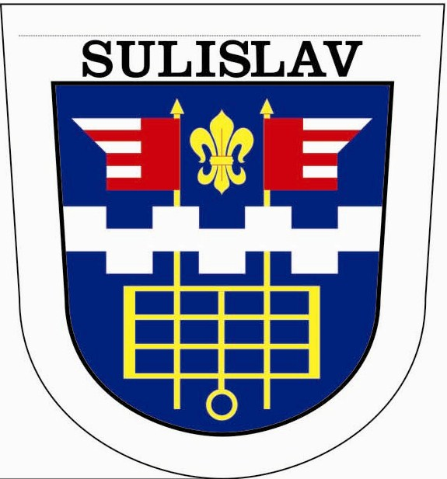
Obec Sulislav
IČO: 00868965

ZÁVĚREČNÝ ÚČET ZA ROK 2022-návrh
(v Kč)

Obec Sulislav, IČO 00868965, podle § 17, odst.6, zák.č. 250/2000 sb. o rozpočtových
pravidlech územních rozpočtů a zákona č. 128/2000 Sb. o obcích ve znění pozdějších předpisů
zveřejňuje závěrečný účet obce za rok 2022:
1. Všeobecné údaje:
Obec Sulislav je dle zákona č.128/2000Sb. v platném znění územně samosprávným celkem
s právní subjektivitou a vlastním majetkem. Tento subjekt je zároveň samostatnou účetní
jednotkou, která v souladu se zákonnými postupy pro ÚSC vede podvojné účetnictví,
v povinném členění podle platné rozpočtové skladby.
Obec Sulislav v roce 2022 hospodařila v souladu se schváleným rozpočtem.
Návrh rozpočtu byl v souladu s § 11 zákona č.250/2000 Sb. řádně zveřejněn.
Příjmy byly navrženy ve výši 6 791 500,00 Kč, výdaje ve výši 7 740 100,00 Kč.
Rozpočtové změny byly prováděny rozpočtovými opatřeními a schvalovány v ZO .
Počet obyvatel: 230
1. Plnění rozpočtu za období 2020 - 2022

 | 2020 | 2021 | 2022
PŘÍJMY |  | 7,770,202.80 | 9,973,166.94
VÝDAJE |  | 6,795,081.14 | 9,301,284.43
SALDO |  | 975,121.66 | 671,882.51

1.1. Běžný rozpočet 2022

Třída | Skutečnost | Rozpočet | Rozpočet
 |  | schválený | po změnách
PŘÍJMY | 7,053,766.94 | 4,391,500.00 | 7,247,631.57
VÝDAJE | 5,851,868.43 | 4,140,100.00 | 7,236,118.40
SALDO | 1,201,898.51 | 251,400.00 | 11,513.17

2. Rozpočtové hospodaření dle tříd - PŘÍJMY 2022

Třída | Skutečnost | Rozpočet | Rozpočet
 |  | schválený | po změnách
1-DAŇOVÉ PŘÍJMY | 5,540,849.39 | 3,639,000.00 | 5,625,022.00
2-NEDAŇOVÉ PŘÍJMY | 768,113.98 | 506,100.00 | 877,806.00
3-KAPITÁLOVÉ PŘÍJMY | 919,400.00 |  | 919,400.00
4-PŘIJATÉ TRANSFERY | 2,744,803.57 | 2,646,400.00 | 2,744,803.57
CELKEM PŘÍJMY | 9,973,166.94 | 6,791,500.00 | 10,167,031.57

3. Rozpočtové hospodaření dle tříd - VÝDAJE 2022

Třída | Skutečnost | Rozpočet | Rozpočet
 |  | schválený | po změnách
5-BĚŽNÉ VÝDAJE | 5,851,868.43 | 4,140,100.00 | 7,236,118.40
6-KAPITÁLOVÉ VÝDAJE | 3,449,416.00 | 3,600,000.00 | 3,897,000.00
CELKEM VÝDAJE | 9,301,284.43 | 7,740,100.00 | 11,133,118.40

11. Stavy na běžných účtech a v pokladně k 31.12.2022

Účet - název | Počáteční stav | Zůstatek k 31.12.
231 10 - Základní běžný účet KB | 3,066,000.96 | 1,409,997.50
231 20 - Základní běžný účet ČNB | 2,615,118.07 | 4,939,788.04
261 40 - Pokladna |  | 3,216.00
CELKEM | 5,681,119.03 | 6,353,001.54

12.1. Přehled přijatých dotací v roce 2022 ze státního rozpočtu

UZ | Označení účelového transferu | Přiděleno Kč | Vyčerpáno Kč | Rozdíl Kč
29524 | MZE-rybník | 2,000,000.00 | 2,986,092.00 | -986,092.00
34090 | Progr. restaur.mov.kult.památ. | 200,000.00 | 200,000.00
98008 | Účel. dot. na volbu presidenta | 9,400.00 | 860.40 | 8,539.60
98043 | kompenzační bonus | 12,903.57 |  | 12,903.57
98187 | ÚD-volby do PČR,zastupit.obcí | 32,000.00 | 21,900.00 | 10,100.00
 | Celkem ze státního rozpočtu | 2,254,303.57 | 3,208,852.40 | -954,548.83
4122 | Neinv.přijaté transf.od krajů | 420,000.00 | 420,000.00 | 0.00
 | Celkem | 2,928,607.14 | 6,837,704.80 | -1,909,097.66
Nevyčerpaná výše dotace na volby vrácena při finančním vypořádání dne 3.2.2023 na účet PK.

Inventarizace
Při provádění inventarizace za rok 2022 bylo postupováno dle Plánu inventur pro rok 2022.
Byly ověřeny inventární soupisy s účetními zůstatky a skutečností k 31.12.2022.
Inventarizační komise neshledala žádné inventurní rozdíly.

14. Majetek k 31.12.2022

Účet - popis | 2022
 | Brutto | Korekce | Netto
018 - Drobný dlouhodobý nehm.m | 42,883.79 | -42,883.79
019 - Ostat. dlouhodobý nehm.m | 518,726.00 | -194,808.00 | 323,918.00
021 - Stavby | 38,220,215.50 | -7,054,200.00 | 31,166,015.50
022 - Sam.hm.mov.věci,soub.hm. | 732,813.00 | -370,790.00 | 362,023.00
028 - Drobný dlouhodobý hmotný | 519,996.55 | -519,996.55
031 - Pozemky | 4,058,513.71 |  | 4,058,513.71
042 - Nedokončený dl.hm.majetek
CELKEM | 44,093,148.55 | -8,182,678.34 | 35,910,470.21
z toho: oprávky k majetku celkem | -8,182,678.34

Kontrola hospodaření
V průběhu roku byly provedeny řídící kontroly v soul. se zák. č.320/2001 sb. a vyhl. č.416/2004 sb.
FV – finančním výborem - průběžně prováděny kontroly přijatých faktur
KV – kontrolním výborem prováděna kontrola usnesení

Obec požádala v souladu s § 42 zákona o obcích o přezkoumání svého hospodaření KÚPK.
Toto přezkoumání proběhlo následovně:
Vlastní audit přezkoumání hospodaření proběhl 27.02.2023.
Závěr:
Byly zjištěny méně závažné chyby a nedostatky (§ 10 odst. 3 písm. b) zákona č. 420/2004 Sb.):
- § 4 odst. 1 - K 30. 6. nebylo požádáno o přezkoumání hospodaření, resp. nebyl oznámen záměr zadat přezkoumání hospodaření auditorovi.
Nedostatek: Obec Sulislav požádala o přezkoumání hospodaření dne 11. 7. 2022.
Byly zjištěny závažné chyby a nedostatky (§ 10 odst. 3 písm. c) zákona č. 420/2004 Sb.):
c1) v porušení rozpočtové kázně nebo ve vzniku přestupku podle zákona upravujícího rozpočtová pravidla územních rozpočtů
Návrh střednědobého výhledu rozpočtu nebyl zveřejněn v souladu se zákonem.
Nedostatek: Zveřejnění návrhu Střednědobého výhledu bylo od 18. 11. 2022 do 12. 12. 2022 a Střednědobý výhled byl vyvěšen dne 29. 12. 2022.
Celá zpráva o výsledku přezkoumání hospodaření obce Sulislav je přílohou č.5.
Přílohy :
1. Plnění rozpočtu příjmů a výdajů – FIN 1-12/2022- k nahlédnutí na OÚ Sulislav
2. Rozvaha ÚSC za rok 2022- k nahlédnutí na Obecním úřadě Sulislav
3. Výkaz zisků a ztrát ÚSC za rok 2022- k nahlédnutí na Obecním úřadě Sulislav
4. Příloha účetní uzávěrky ÚSC za rok 2022- k nahlédnutí na Obecním úřadě Sulislav
5. Zpráva o výsledku přezkoumání hospodaření obce za rok 2022-příloha č. 5
Návrh závěr. účtu obce, výsledek hospodař.,auditu a účetní závěrka za rok 2022,
včetně převedení výsledku hospodaření ve výši 1 003 250,40 Kč na účet 432
byl schválen na VZ zastupitelstva obce Sulislav dne:
Vyvěšeno na úřední desce dne: 16. 5. 2023 Vyvěšeno na elektr. úřední desce dne: 16. 5. 2023
Sejmuto z úřední desky dne: 30.6.2024 Sejmuto z elektr. úřední desky dne: 30.6.2024

